Ficha técnica_2011
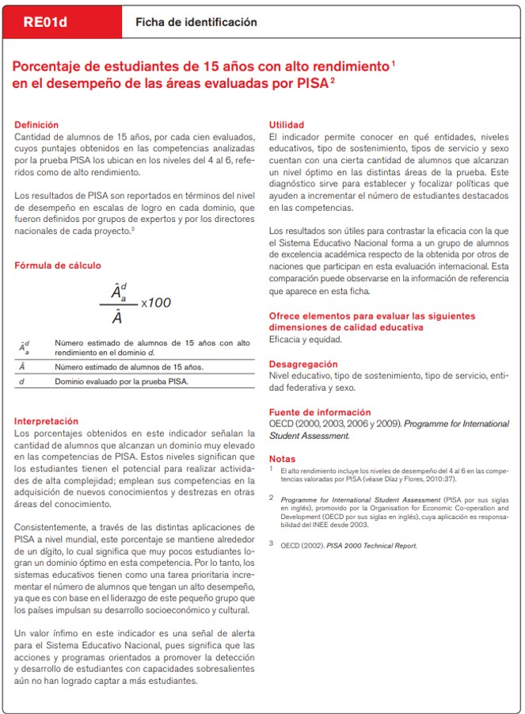
Ficha técnica

Ficha técnica_2012
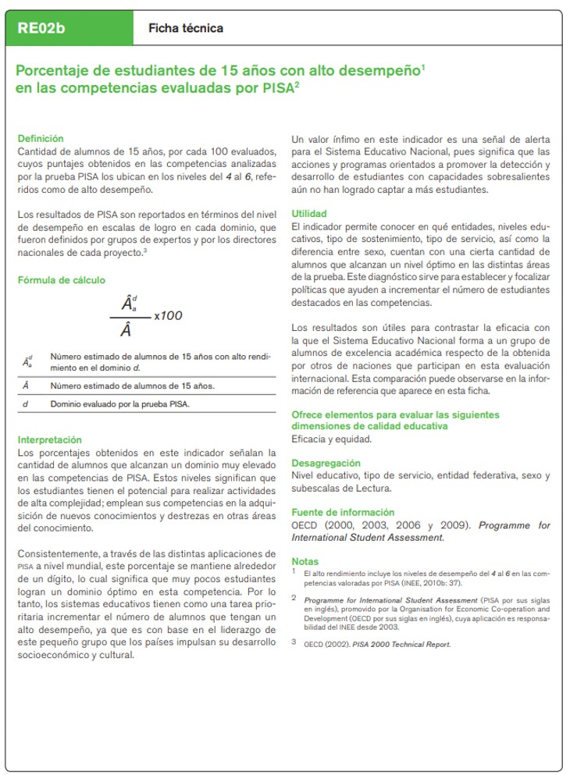
Ficha técnica

